使い方
①スクリプトの編集方法
（referenceAuth()の処理速度の向上は今後の課題：書き出し処理をループの外で行う必要あり）
1.拡張機能＞AppScript：スクリプトエディタを起動

②スクリプトの編集後、トリガーの更新方法
（スクリプトの更新とトリガーの更新は非同期のため、手動で更新する必要がある。）
1.updateTrigger関数で過去トリガーの削除と最新トリガー（シート開くと同時にスクリプト実行）を設定可能

2.アカウントにアクセス権限を付与する（無料アカウントの場合、下記手順。有料アカウントは許可すればよい）
「権限を確認」をクリック

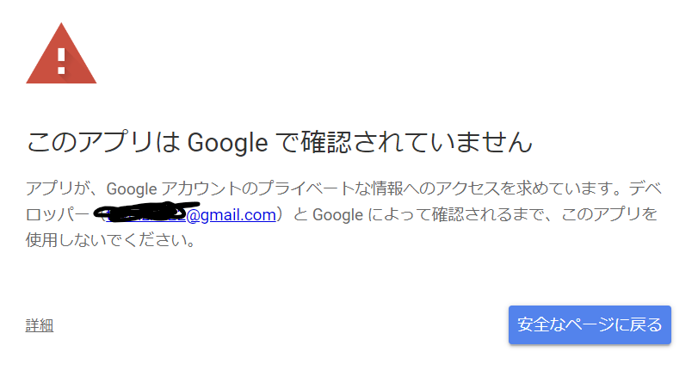
該当アカウントを選択
「詳細」をクリック

「HTTPリクエスト（安全ではないページ）に移動」をクリック
「許可」をクリック

③APIの検証ー手動実行の方法
main()関数の実行：認証API(POST)と参照API（POST,GET,DELETE,PUT)のリクエスト処理がすべて実行される
mainAuthPost()関数の実行：認証API(POST)のリクエスト処理が実行される
mainPost()関数の実行：参照API（POST）のリクエスト処理が実行される
mainNoPost()関数の実行：参照API（GET、DELETE、PUT）のリクエスト処理が実行される

④シートの設定方法
・No.カラムには、認証APIの場合は必ず”認証”という文言を含めること。
・No.カラムと認証APIカラムが一致しているときに、認証APIが参照される。
・認証APIの参照が不要または不明の場合は、認証APIカラムに”不明”または”不要”を記載すること。これにより認証APIを参照せずリクエスト処理を行う。

⑤シートを複数用意したいとき
スクリプトの以下の''部分を該当シートの名前に変更する。
var sht = ss.getSheetByName('sample');
4か所ある。mainAuthPost()、mainPost(),mainNoPost(),referenceAuth()

